3 市民センター
施設名称：市民センター
設置場所：①市民センター１F窓口入口付近 ②倉庫１（持ち運び用）

②

①

 | 3

8 角田小
施設名：角田小学校
設置場所：①北校舎2階東側、②南校舎1階東側、③南校舎2階西側、④体育館北側入口付近

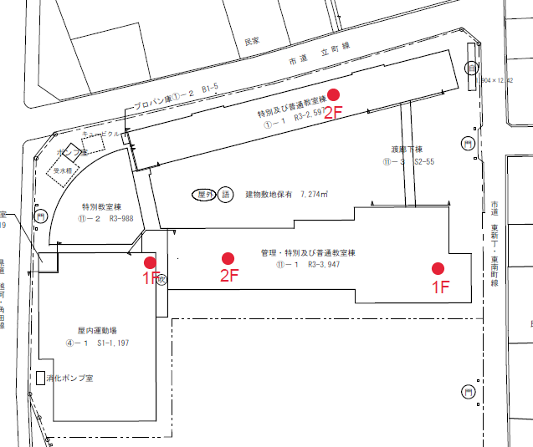

 | 8

9 横倉小
施設名：横倉小学校
設置場所：①1階廊下、②体育館クラブハウス内

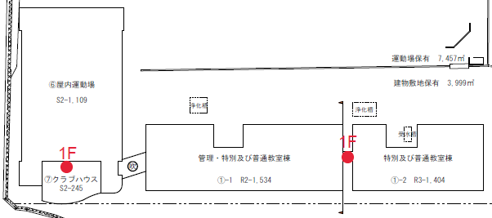

 | 9

10 金津小
施設名：金津小学校
設置場所：①1階職員室内、②体育館玄関

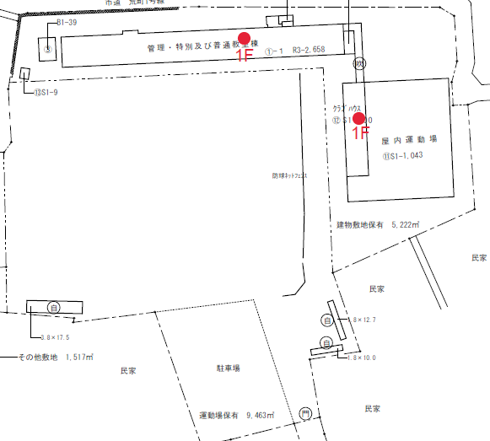

 | 10

11 桜小
施設名：桜小学校
設置場所：①1階職員室内、②体育館控室内

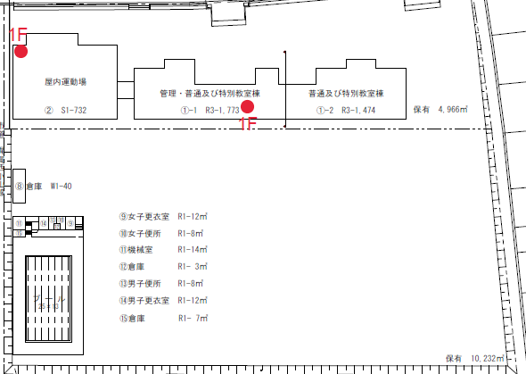

 | 11

12 北郷小
施設名：北郷小学校
設置場所：①1階職員室内、②体育館控室内

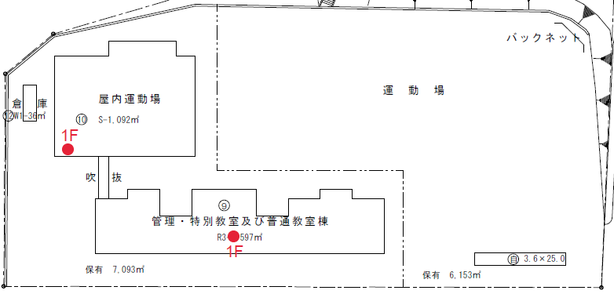

 | 12

13 角田中
施設名：角田中学校
設置場所：①1階職員室内、②体育館控室内、③武道館入口

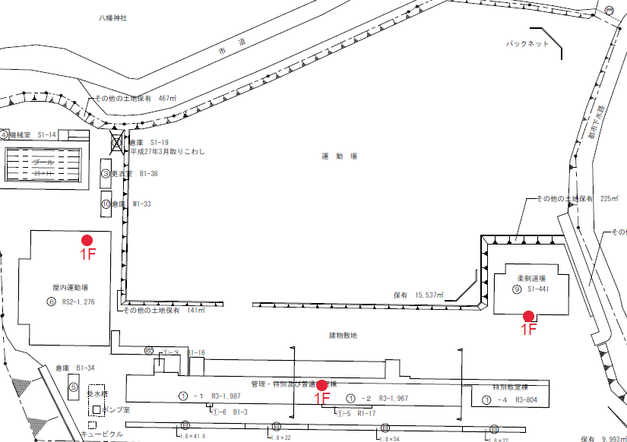

 | 13

14 北角田中
施設名：北角田中学校
設置場所：①1階職員室内、②体育館東側入口

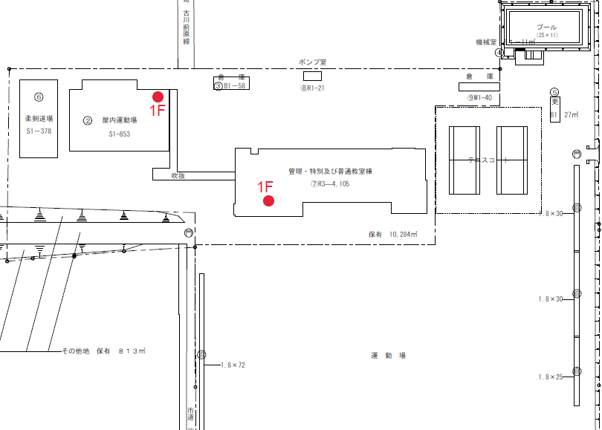

 | 14

15 旧西根小
施設名：旧西根小学校
設置場所：体育館控室

体育館控室
全体図
①

①

 | 15

29 NIKKOアリーナかくだ（総合体育館）
施設名称：NIKKOアリーナかくだ（総合体育館）
設置場所：１Fエントランス右側記念品陳列棚となり

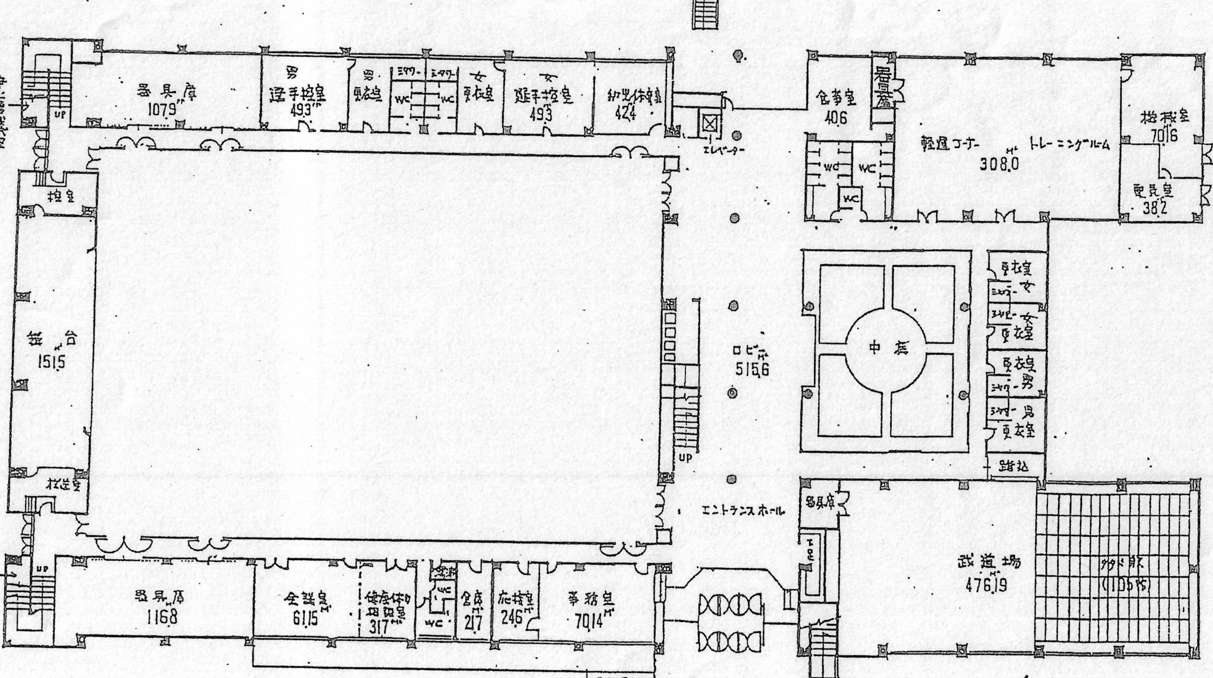

 | 29

30 陸上競技場
施設名称：陸上競技場
設置場所：１F玄関ロビー正面壁右手側

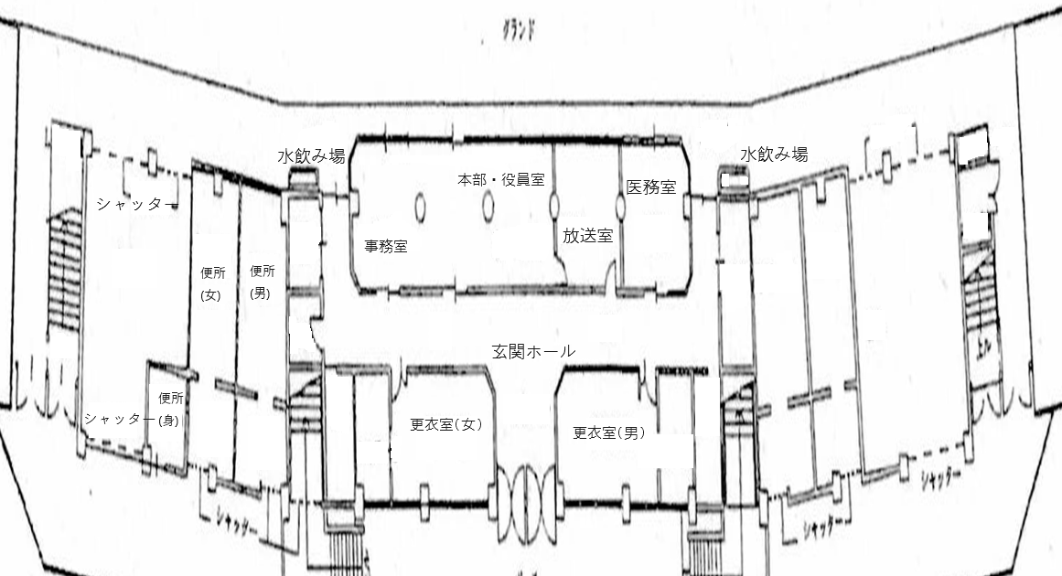

 | 30

